ログイン画面
外部設計書 |  |  |  |  |  | チーム名 |  | バRAばra
 |  |  |  |  |  | 画面名 |  | ログイン画面 |  |  |  | 作成者 | 梶原・カルフィン |  |  | 更新者 | 稲垣、梶原、カルフィン、須藤、千葉、山谷
 |  |  |  |  |  | システム名 |  | F&M |  |  |  | 作成日 | 20240613 |  |  | 更新日 | 2024-06-14
 |  |  |  |  |  | 備考

 | 画面設計
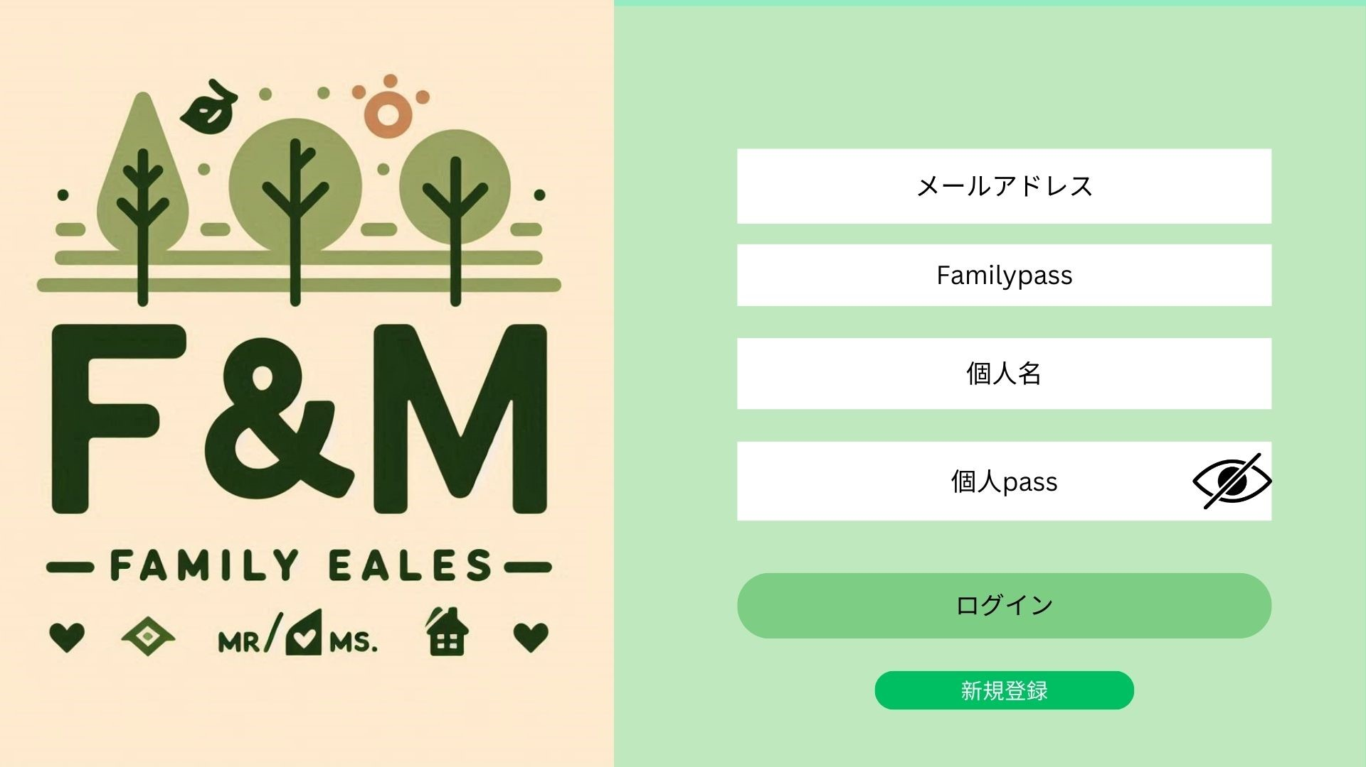

1

8文字以上20文字以内の大文字を一文字以上含む半角英数字を入力してください
2

3

8文字以上20文字以内の大文字を一文字以上含む半角英数字を入力してください
4
7

5

6

 | 機能設計
 |  |  | ページロード

 |  |  |  | 本画面ではページロード時の処理は無し。
 |  |  |  | ログイン画面を表示する。

 |  |  | 入力に関して
 |  |  |  | 入力はすべて必須項目とする
 |  |  |  | 入力欄には各項目に入力するものの文字（メールアドレス、個人名）などが表示されている。
 |  |  |  | ①メールアドレスの入力

 |  |  |  | メールアドレスの長さの制限：64文字以内
 |  |  |  | ②ファミリーパスワードの入力：8文字以上20文字以内の大文字を一文字以上含む半角英数字

 |  |  |  | ③個人IDの長さ制限：20文字以内
 |  |  |  | ④個人パスワードの入力：8文字以上20文字以内の大文字を一文字以上含む半角英数字
 |  |  |  | ⑤「ログインボタン」
 |  |  |  | ⑥「新規登録」ボタン
 |  |  |  | ⑦パスワードの表示切替
 |  |  | セキュリティ
 |  |  |  | 個人情報はすべてSHA256でハッシュ化し、DBに保存（ソルトを付加しハッシュ化）
 |  |  |  | ログイン試行回数は10回。失敗した場合は10分間アカウントロック

 |  |  | 「ログイン」ボタン押下時
 |  |  |  | すべて入力されている場合、DBに登録済みの情報があれば「当日のリスト」に遷移

 |  |  | 「新規登録」ボタン押下時
 |  |  |  | 「新規登録画面」へ遷移

 |  |  | エラーメッセージの表示
 |  |  |  | 各項目ごとに判定を行い、入力項目の下にエラーテキストを赤文字で表示する
 |  |  |  | メールアドレス：メールアドレスなのか判定する
 |  |  |  | 「メールアドレスを入力してください」
 |  |  |  | パスワード最大文字数：HTMLで最大文字数の指定
 |  |  |  | inputオプションのmaxlengthで指定
 |  |  |  | 必須項目が入力されているか
 |  |  |  | 「項目をすべて入力してください」

 | 項目定義書

 | No |  | 物理名 |  | 論理名 |  | 画面型 |  | データ型(Java) | min | max | DBテーブル |  | DBカラム | 備考
 |  | 1 | mail |  | メールアドレス |  | input |  | String |  |  | family |  | mail
 |  | 2 | family_pass |  | 家族パスワード |  | input |  | String |  |  | family |  | family_pass
 |  | 3 | name |  | 個人名 |  | input |  | String |  |  | users |  | name
 |  | 4 | pw |  | 個人パスワード |  | input |  | String |  |  | users |  | pw
 |  | 5 | login_button |  | ログインボタン |  | button
 |  | 6 | singup_button |  | 新規登録画面推移ボタン |  | button

新規登録画面
外部設計書 |  |  |  |  | チーム名 |  | バRAばra
 |  |  |  |  | 画面名 |  | 新規登録画面 |  |  |  |  |  | 作成者 |  | 梶原・カルフィン |  |  | 更新者 | 稲垣、梶原、カルフィン、須藤、千葉、山谷
 |  |  |  |  | システム名 |  | F&M |  |  |  |  |  | 作成日 |  | 20240613 |  |  | 更新日 | 2024-06-14
 |  |  |  |  | 備考

 | 画面設計
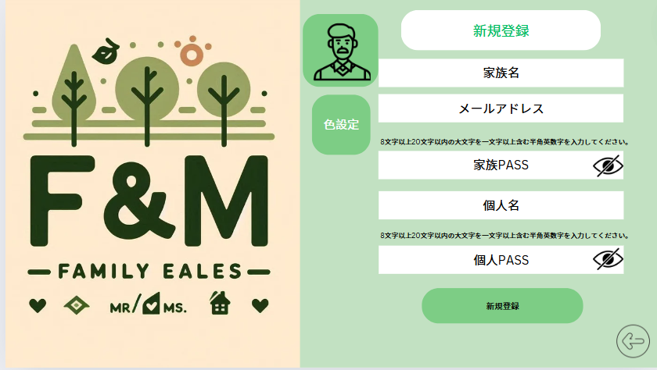
8

1

9
2

7
3

4

5

6

 | 機能設計
 |  | 1.ページロード
 |  | 本画面ではページロード時の処理はなし。新規登録画面を表示する。

 |  | 2.①「家族名」(family_name)のテキストボックスにデータを入力。
 |  | ②「メールアドレス」(mail)のテキストボックスにデータを入力
 |  | ③「家族PASS」(family_pass)のテキストボックスにデータを入力：8文字以上20文字以内の大文字を一文字以上含む半角英数字

 |  | ⑤「個人名」のテキストボックスにデータを入力
 |  | ⑥「個人PASS」(pw)のテキストボックスにデータを入力：8文字以上20文字以内の大文字を一文字以上含む半角英数字

 |  | 3.⑦新規登録ボタンをクリック
 |  | ①～⑥のテキストがすべて入力されることで送信できる。
 |  | エラーがあった場合、 エラーメッセージの表示（入力欄の下に赤文字で表示）
 |  | エラーがない場合、familyテーブルに１件のデータを追加する。
 |  | データ追加後、ログイン画面に遷移する。

 |  | ⑧戻るボタン
 |  | ⑨個人アイコンの設定(写真のアップロード）
 |  |  | 画像のアップロードはファイル選択にて行う
 |  | ⑩個人カラーの設定（input type="color")
 |  | ⑪パスワード表示切替

 |  | エラーメッセージの表示 |  |  |  |  |  |  |  |  |  |  | 確認ダイアログ
 |  |  | 各項目ごとに判定を行い、入力項目の下にエラーテキストを赤文字で表示する |  |  |  |  |  |  |  |  |  |  | 全項目入力後、新規登録ボタン押下時に確認ダイアログを表示させる
 |  |  | メールアドレス：メールアドレスなのか判定する |  |  |  |  |  |  |  |  |  |  | 「登録しますか？」
 |  |  | 「メールアドレスを入力してください」
 |  |  | パスワード最大文字数：HTMLで最大文字数の指定
 |  |  | inputオプションのmaxlengthで指定
 |  |  | 必須項目が入力されているか
 |  |  | 「項目をすべて入力してください」

 | 項目定義書

 | No |  | 物理名 | 論理名 |  | 画面型 |  | データ型(Java) | min |  | max |  | DBテーブル |  |  | DBカラム | 備考
 |  | 1 | family_name | 家族名 |  | input |  | String |  |  |  |  | family |  |  | family_name
 |  | 2 | mail | メールアドレス |  | input |  | String |  |  |  |  | family |  |  | mail
 |  | 3 | family_pass | 家族用パスワード |  | input |  | String |  | 8 |  | 20 | family |  |  | family_pass
 |  | 4 | name | 個人名 |  | input |  | String |  |  |  |  | users |  |  | name
 |  | 5 | pw | 個人用パスワード |  | input |  | String |  | 8 |  | 20 | users |  |  | pw
 |  | 6 | singup_button | 新規登録ボタン |  | button
 |  | 7 | eye | パスワード表示切替ボタン |  | button
 |  | 8 | icon | 個人アイコン |  | div |  |  |  |  |  |  | users |  |  | icon
 |  | 9 | regist_color | 色の登録 |  | div |  |  |  |  |  |  | users |  |  | color | Input type=color

当日リスト
外部設計書 |  |  |  |  | チーム名 |  | バRAばra
 |  |  |  |  | 画面名 |  | 当日のリスト画面 |  |  |  |  |  | 作成者 |  | 梶原・カルフィン |  |  | 更新者 | 稲垣、梶原、カルフィン、須藤、千葉、山谷
 |  |  |  |  | システム名 |  | F&M |  |  |  |  |  | 作成日 |  | 20240613 |  |  | 更新日 | 2024-06-14
 |  |  |  |  | 備考

 | 画面設計
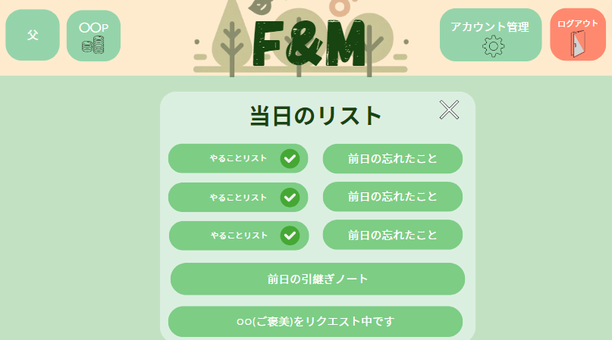
4
5
2
11
1
1

3
12

8
7
6

9

10

 | 機能設計
 |  | １．ページロード |  |  |  |  |  |  |  |  |  |  |  |  | 共通機能
 |  | 当日やることリスト画面を表示する。 |  |  |  |  |  |  |  |  |  |  |  |  | ➁F＆Mのロゴを押すとホーム画面へ遷移する
 |  | ページ表示時、todoテーブルからログイン時に選択されたuidに対応する |  |  |  |  |  |  |  |  |  |  |  |  | ログイン中のユーザのアイコン(④)・所有ポイント(⑤)をヘッダーに表示
 |  | todo_id,list_id, date,todo_complete(task)データを取得する。 |  |  |  |  |  |  |  |  |  |  |  |  | ⑪アカウント管理を押すとアカウント管理外面へ遷移
 |  | ページロード時、notesテーブルのnote_id,note,note_dateのデータを取得し表示する。 |  |  |  |  |  |  |  |  |  |  |  |  | ➀ログアウトボタンを押すとログインページへ遷移
 |  | ページロード時、rewardsテーブルのreward_id,reward,uid,requestのデータを取得し表示する。 |  |  |  |  |  |  |  |  |  |  |  |  | 各ページの右下に前のページへ戻るボタンを設置(←マーク)
 |  |  |  |  |  |  |  |  |  |  |  |  |  |  | 表示時に、usersテーブルの保有ポイント(point),アイコンの画像パス(icon)のデータを取得する。
 |  | 2.詳細説明
 |  | ①ログアウトボタン
 |  | ログインページへ遷移 |  |  |  |  |  |  |  |  |  |  |  | ⑩ご褒美のリクエスト
 |  |  |  |  |  |  |  |  |  |  |  |  |  |  | リクエスト内容の表示
 |  | ④個人アイコン
 |  | usersテーブルiconデータを取得し表示 |  |  |  |  |  |  |  |  |  |  |  | ３．⑫バツボタン
 |  |  |  |  |  |  |  |  |  |  |  |  |  | このボタンを押すことで当日リストを閉じてホーム画面に遷移することができる。
 |  | ⑤保有ポイント
 |  | usersテーブルのpointデータを取得し表示

 |  | ⑥当日やることリスト
 |  | スクロールバーをつける
 |  | 当日対象者が行う家事の項目が表示される。項目の横にあるチェックマークで完了する。(⑧)
 |  | チェックマークはその場でつけ外し可能である。
 |  | チェックマークがクリックされたまま、24:00を回るとtodo_listテーブルに
 |  | 登録されているポイントが付与され、usersテーブルの保有ポイントに加算される。

 |  | ⑦前日の未達成タスクを表示
 |  | スクロールバーをつける
 |  | todoテーブルからdateが一日前のtodo_completeが0のtaskのデータを取得し、前日分の未達成タスクとして表示される
 |  | ⑨前日の引継ぎノート
 |  | 前日のノート本文のみが表示される
 |  | notesテーブルからdateが１日前のtitle,note のデータが取得され表示される。
 |  | また、rewardsテーブルのrequestが「1」になった場合、rewards,point,usersデータが取得され表示される。

 | 項目定義書

 | No |  | 物理名 | 論理名 |  | 画面型 |  | データ型(Java) | min |  | max |  | DBテーブル |  |  | DBカラム | 備考
 |  | 1 | logout | ログアウト |  | button
 |  | 2 | home | ホーム画面遷移 |  | buttton
 |  | 3 | title | ページタイトル |  | div |  | String
 |  | 4 | icon | アイコン |  | div |  | String |  |  |  |  | users |  |  | icon
 |  | 5 | point | 保有ポイント |  | div |  | int |  | 1 |  | 999999 | users |  |  | point
 |  | 6 | list | やることリスト |  | button |  | String |  |  |  |  | todo_list |  |  | task
 |  | 7 | note | 引継ぎノート |  | div |  | String |  |  |  |  | notes |  |  | note
 |  | 8 | check | チェック |  | button |  | int |  |  |  |  | todo |  |  | todo_complete
 |  | 9 | reward_uid | 対象者 |  | div |  | String |  |  |  |  | users |  |  | name
 |  | 10 | reward | ご褒美名 |  | div |  | String |  |  |  |  | rewards |  |  | reward
 |  | 11 | account | アカウント管理画面遷移 |  | button |  | String
 |  | 12 | close | ホーム画面遷移 |  | button |  | String

ホーム画面
外部設計書 |  |  |  |  |  |  | チーム名 |  | バRAばra
 |  |  |  |  |  |  | 画面名 |  | ホーム画面 |  |  |  | 作成者 | 梶原・カルフィン |  |  | 更新者 | 稲垣、梶原、カルフィン、須藤、千葉、山谷
 |  |  |  |  |  |  | システム名 |  | F&M |  |  |  | 作成日 | 20240613 |  |  | 更新日 | 2024-06-14
 |  |  |  |  |  |  | 備考

 | 画面設計
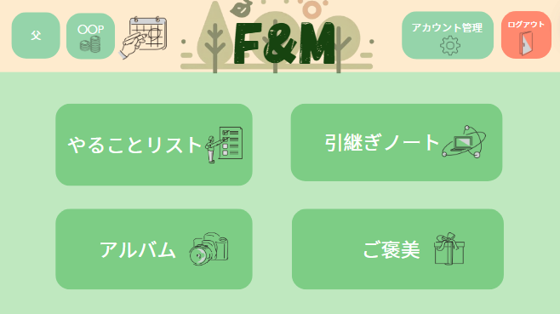

1

2
4

3
5

 | 機能設計
 |  |  | ページロード
 |  |  |  | ホーム画面を表示する。

 |  |  | 各ボタン説明
 |  |  |  | ①カレンダー
 |  |  |  |  | 「カレンダー」画面への遷移
 |  |  |  | ②やることリスト
 |  |  |  |  | 「やることリスト」画面への遷移
 |  |  |  | ③写真
 |  |  |  |  | 「アルバム」画面への遷移
 |  |  |  | ④引継ぎノート
 |  |  |  |  | 「引継ぎノート」画面への遷移
 |  |  |  | ⑤ご褒美
 |  |  |  |  | 「ご褒美」画面への遷移

 | 項目定義書

 | No |  | 物理名 |  |  | 論理名 |  | 画面型 |  | データ型(Java) | min | max | DBテーブル |  | DBカラム | 備考
 |  | 1 | calender |  |  | カレンダー画面遷移 |  | button
 |  | 2 | account |  |  | アカウント管理画面遷移 |  | button
 |  | 3 | todo |  |  | やることリスト画面遷移 |  | button
 |  | 4 | note |  |  | 引継ぎノート画面遷移 |  | button
 |  | 5 | album |  |  | アルバム画面遷移 |  | button
 |  | 6 | rewords |  |  | ご褒美画面遷移 |  | button

アカウント管理
外部設計書 |  |  |  |  | チーム名 |  | バRAばra
 |  |  |  |  | 画面名 |  | アカウント管理画面 |  |  |  | 作成者 | 梶原・カルフィン |  |  | 更新者 | 稲垣、梶原、カルフィン、須藤、千葉、山谷
 |  |  |  |  | システム名 |  | F&M |  |  |  | 作成日 | 20240613 |  |  | 更新日 | 2024-06-14
 |  |  |  |  | 備考

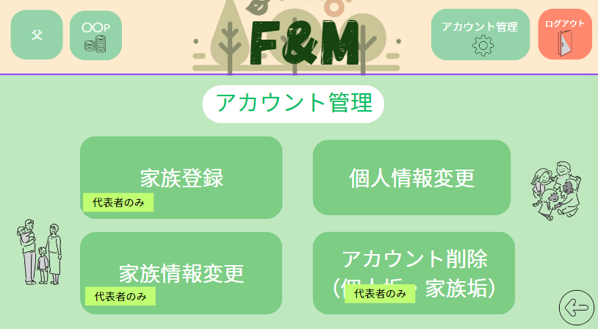
 | 画面設計

２
1
１

４
３

 | 機能設計
 |  | １．ページロード
 |  | アカウント管理画面を表示する。
 |  | 表示時に、usersテーブルの保有ポイント(point),アイコンの画像パス(icon)のデータを取得する。

 |  | 2.①家族登録
 |  | クリックすることで、家族登録画面へと遷移する。
 |  | ②個人情報変更
 |  | クリックすることで個人情報変更画面へと遷移する。

 |  | ③家族情報変更
 |  | クリックすることで家族情報変更画面へと遷移する。

 |  | ④アカウント削除
 |  | クリックすることでアカウント削除画面へと遷移する。

 | 項目定義書

 | No |  | 物理名 | 論理名 |  | 画面型 |  | データ型(Java) | min | max | DBテーブル |  | DBカラム | 備考
 |  | 1 | regist_family | 家族登録 |  | button
 |  | 2 | update_user | 個人情報変更 |  | button
 |  | 3 | update_familiy | 家族情報変更 |  | button
 |  | 4 | delete_user | アカウント削除 |  | button

家族登録
外部設計書 |  |  |  |  |  | チーム名 |  | バRAばra
 |  |  |  |  |  | 画面名 |  | 家族登録画面 |  |  |  | 作成者 | 梶原・カルフィン |  |  | 更新者 | 稲垣、梶原、カルフィン、須藤、千葉、山谷
 |  |  |  |  |  | システム名 |  | F&M |  |  |  | 作成日 | 20240613 |  |  | 更新日 | 2024-06-14
 |  |  |  |  |  | 備考

 | 画面設計
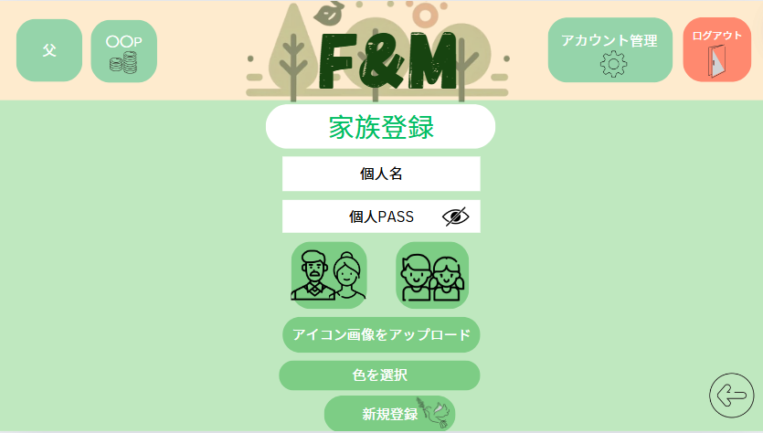

1

8文字以上20文字以内の大文字を一文字以上含む半角英数字を入力してください
2
７

3
ロール選択：ボタン押下時色が変わる(濃くなる)

4

5
6

 | 機能設計
 |  |  | 1.ページロード
 |  |  | 本画面ではページロード時の処理はなし。家族登録画面を表示する。

 |  |  | 2.①「個人名」のテキストボックスにデータを入力。
 |  |  | ②「個人PASS」(password)のテキストボックスにデータを入力：8文字以上20文字以内の大文字を一文字以上含む半角英数字
 |  |  | ③親または子のロールを選択
 |  |  |  | ロール選択後色を濃くする「#006400」
 |  |  | ④アイコンの設定
 |  |  |  | 画像をアップロードすることでアイコンの設定ができる。ファイルを選択してアップロード
 |  |  | ⑤個人カラーの設定（input type="color")
 |  |  | ⑥登録ボタンをクリック
 |  |  | ①～②のテキスト・③～⑤アイコン選択がすべて入力されることで送信できる。
 |  |  | エラーがあった場合、 エラーメッセージの表示「すべて必須項目です」の赤文字
 |  |  | エラーがない場合、familyテーブルに１件のデータを追加する。
 |  |  | データ追加後、ホーム画面に遷移する。
 |  |  | ⑦パスワードの表示切替

 |  |  | 確認ダイアログ
 |  |  |  | 項目入力後、新規登録ボタン押下時に確認ダイアログを表示させる
 |  |  |  | 「登録しますか？」

 | 項目定義書

 | No |  | 物理名 |  | 論理名 |  | 画面型 |  | データ型(Java) | min | max | DBテーブル |  | DBカラム | 備考
 |  | 1 | name |  | 個人名 |  | input |  | String |  |  | users |  | name
 |  | 2 | pw |  | 個人用パスワード |  | input |  | String |  |  | users |  | pw
 |  | 3 | regist_role |  | 役割の登録 |  | button |  | int |  |  | users |  | role
 |  | 4 | regist_icon |  | アイコンの登録 |  | input |  | String |  |  | users |  | icon
 |  | 5 | regist_color |  | 色の登録 |  | input |  |  |  |  | users |  | color
 |  | 6 | singup_button |  | 新規登録ボタン |  | button
 |  | 7 | eye |  | パスワード表示切替ボタン |  | button

家族情報変更
外部設計書 |  |  |  |  | チーム名 |  | バRAばra
 |  |  |  |  | 画面名 |  | 家族情報変更画面 |  |  |  | 作成者 | 梶原・カルフィン |  |  |  | 更新者 | 稲垣、梶原、カルフィン、須藤、千葉、山谷
 |  |  |  |  | システム名 |  | F&M |  |  |  | 作成日 | 20240613 |  |  |  | 更新日 | 2024-06-14
 |  |  |  |  | 備考
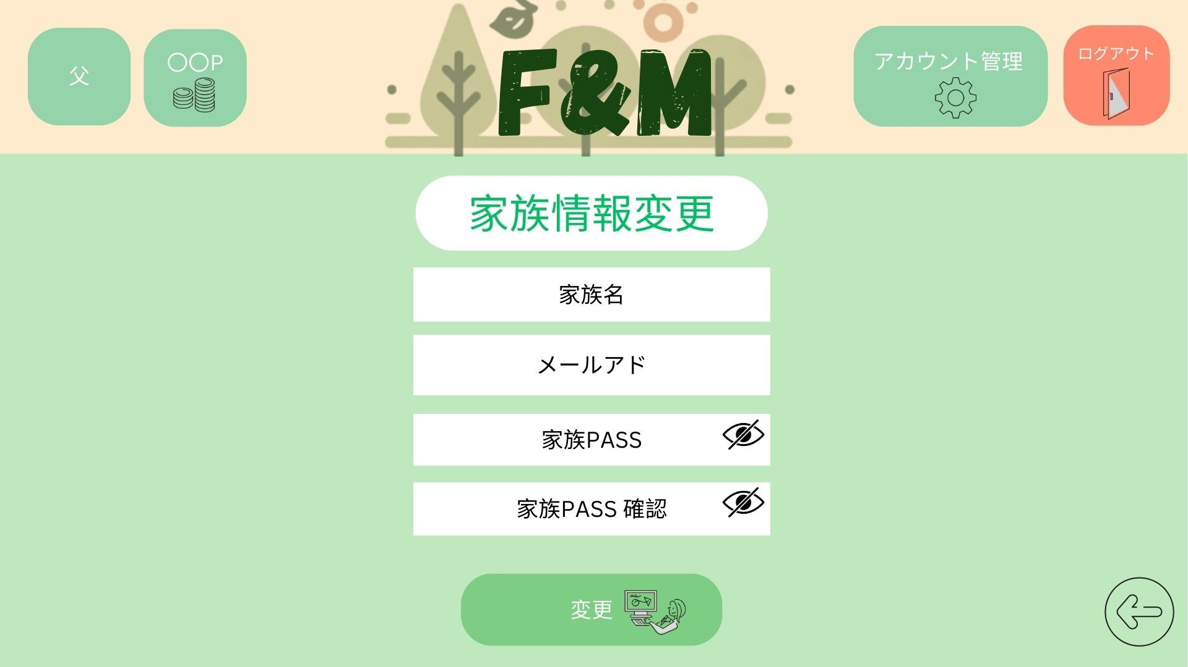

 | 画面設計

1

２

8文字以上20文字以内の大文字を一文字以上含む半角英数字を入力してください
3
6

4

5

 | 機能設計
 |  |  | 1.ページロード
 |  |  | 本画面ではページロード時familyテーブルからfamily_name、mailを検索し、取得する |  |  |  |  |  |  |  |  |  | 確認ダイアログ
 |  |  | 取得した情報をもとに各入力欄に表示する |  |  |  |  |  |  |  |  |  |  | 項目入力後、変更ボタン押下時に確認ダイアログを表示させる
 |  |  | 家族情報変更画面を表示する。 |  |  |  |  |  |  |  |  |  |  | 「変更しますか？」

 |  |  | 2.①「家族名」(familyname)のテキストボックスにデータを入力。
 |  |  | ②「メールアドレス」(mail)のテキストボックスにデータを入力
 |  |  | ③「家族PASS」(familypass)のテキストボックスにデータを入力
 |  |  | ④「家族PASS確認」(family_pass_check)のテキストボックスにデータを入力
 |  |  | 3.⑤変更ボタンをクリック
 |  |  | ①～④のテキストがすべて入力されることで変更できる。確認ウィンドウを表示
 |  |  | エラーがあった場合、
 |  |  | エラーがない場合、familyテーブルに１件のデータを追加する。
 |  |  | データ追加後、ホーム画面に遷移する。
 |  |  | 4.⑥パスワード表示切替

 | 項目定義書

 | No |  | 物理名 | 論理名 |  | 画面型 |  | データ型(Java) | min | max | DBテーブル |  | DBカラム |  | 備考
 |  | 1 | family_name | 家族名 |  | input |  | String |  |  | family |  | family_name
 |  | 2 | mail | メールアドレス |  | input |  | String |  |  | family |  | mail
 |  | 3 | family_pass | 家族パスワード |  | input |  | String |  |  | family |  | family_pass
 |  | 4 | family_pass_check | 家族パスワード確認 |  | input |  | String
 |  | 5 | update | 更新ボタン |  | button
 |  | 6 | eye | パスワード表示切替ボタン |  | button

個人情報変更
外部設計書 |  |  |  |  |  |  | チーム名 |  | バRAばra
 |  |  |  |  |  |  | 画面名 |  | 個人情報変更画面 |  |  |  | 作成者 | 梶原・カルフィン |  |  | 更新者 | 稲垣、梶原、カルフィン、須藤、千葉、山谷
 |  |  |  |  |  |  | システム名 |  | F&M |  |  |  | 作成日 | 20240613 |  |  | 更新日 | 2024-06-14
 |  |  |  |  |  |  | 備考

 | 画面設計

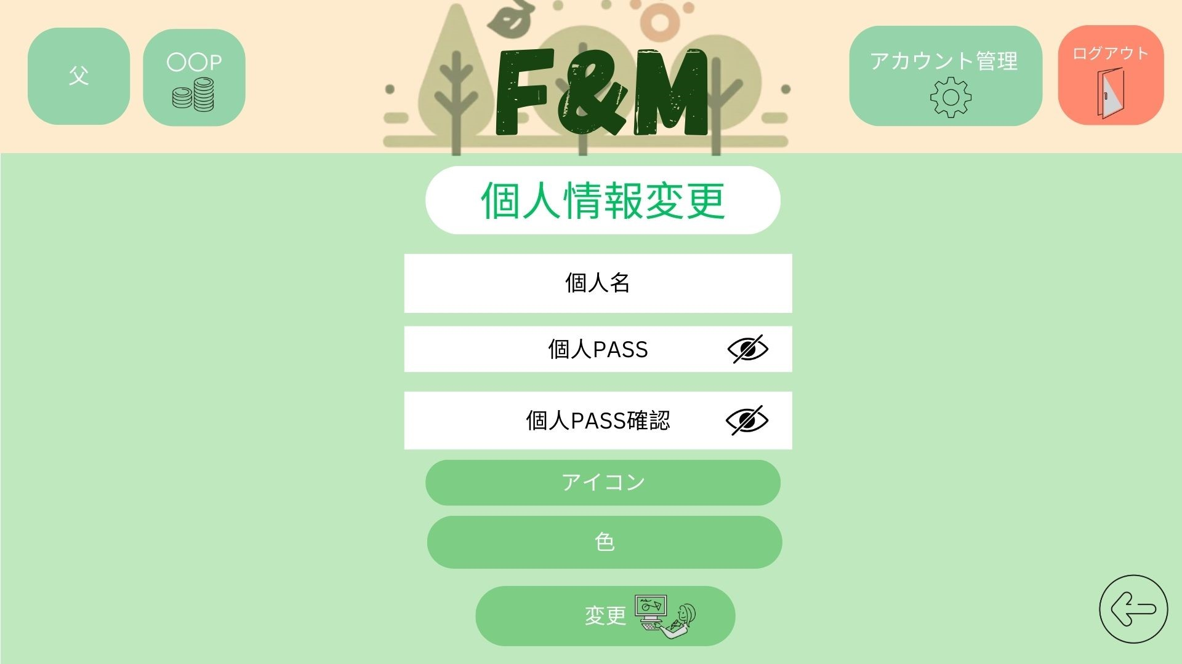

1

2
7

8文字以上20文字以内の大文字を一文字以上含む半角英数字を入力してください
3

4

5

6

 | 機能設計
 |  |  | ページロード
 |  |  |  | ページロード時、userテーブルからnameを検索し、入力欄に表示する。
 |  |  |  | 「個人情報変更」画面を表示する。
 |  |  | 各ボタン、入力欄説明
 |  |  |  | ①個人ID
 |  |  |  |  | データを入力することで個人テーブルに保存されているidの変更
 |  |  |  | ②個人パスワード
 |  |  |  |  | 二か所に変更データを入力することで個人テーブルに保存されているpwの変更
 |  |  |  | ③アイコン設定
 |  |  |  |  | 個人テーブルに保存されているiconの変更
 |  |  |  | ④色設定
 |  |  |  |  | 個人テーブルに保存されているcolorの変更
 |  |  |  | ⑤変更ボタン
 |  |  |  |  | 変更した情報をデータベースに送信

 |  |  |  | ⑥確認パスワード
 |  |  |  | 上のパスワードと一致しているかを確認して変更
 |  |  |  | ⑦パスワードの表示切替
 |  |  |  | パスワードを表示切替を設定できる。
 |  |  |  | 確認ダイアログ
 |  |  |  |  | 項目入力後、変更ボタン押下時に確認ダイアログを表示させる
 |  |  |  |  | 「変更しますか？」

 | 項目定義書

 | No |  | 物理名 |  |  | 論理名 |  | 画面型 |  | データ型(Java) | min | max | DBテーブル |  | DBカラム | 備考
 |  | 1 | name |  |  | 個人名 |  | input |  | String |  |  | users |  | name
 |  | 2 | pw |  |  | 個人用パスワード |  | input |  | String |  |  | users |  | pw
 |  | 3 | pw_check |  |  | 個人パスワードの確認 |  | input |  | String |  |  | users |  | pw
 |  | 4 | icon |  |  | アイコン画像 |  | input |  | String |  |  | users |  | icon
 |  | 5 | color |  |  | 色 |  | input |  | String |  |  | users |  | color
 |  | 6 | update |  |  | 更新ボタン |  | button
 |  | 7 | eye |  |  | パスワード表示切替ボタン |  | button

アカウント削除
外部設計書 |  |  |  |  |  |  | チーム名 |  | バRAばra
 |  |  |  |  |  |  | 画面名 |  | アカウント削除画面 |  |  |  | 作成者 | 梶原・カルフィン |  |  | 更新者 | 稲垣、梶原、カルフィン、須藤、千葉、山谷
 |  |  |  |  |  |  | システム名 |  | F&M |  |  |  | 作成日 | 20240613 |  |  | 更新日 | 2024-06-14
 |  |  |  |  |  |  | 備考

 | 画面設計

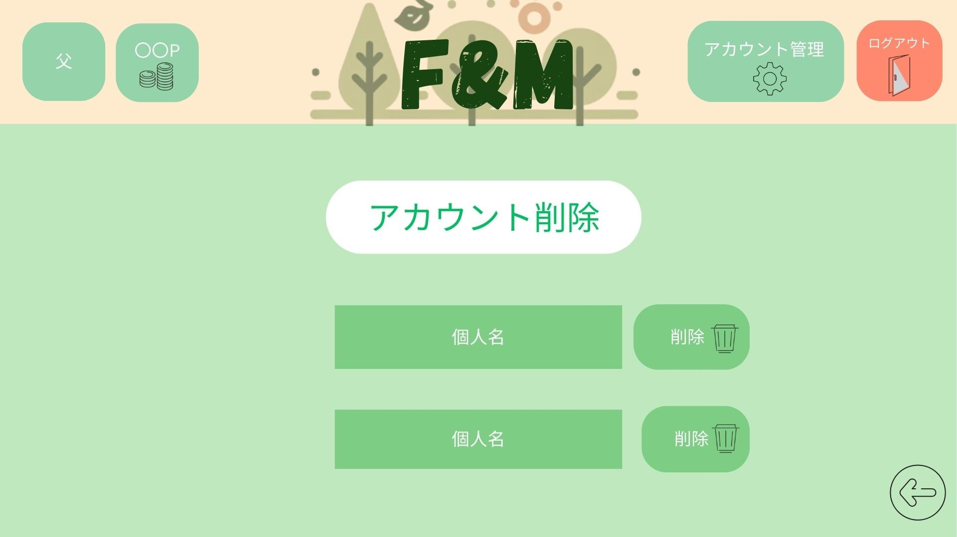

1
2

 | 機能設計
 |  |  | ページロード
 |  |  |  | ページロード時、userテーブルからnameを検索し、表示する。
 |  |  |  | 「アカウント削除」画面を表示する。

 |  |  | 各ボタン説明
 |  |  |  | ①個人アカウント名
 |  |  |  |  | 家族の代表者が削除されると、家族内すべての情報の削除処理を行う

 |  |  |  | ②削除ボタン
 |  |  |  |  | 確認ダイアログを表示する
 |  |  |  |  | 「削除しますか？」

 | 項目定義書

 | No |  | 物理名 |  |  | 論理名 |  | 画面型 |  | データ型(Java) | min | max | DBテーブル |  | DBカラム | 備考
 |  | 1 | name |  |  | アカウント名 |  | div |  | string |  |  | users |  | name,delete
 |  | 2 | delete |  |  | 削除ボタン |  | button

やることリスト
外部設計書 |  |  |  |  |  |  | チーム名 |  | バRAばra
 |  |  |  |  |  |  | 画面名 |  | やることリスト画面 |  |  |  | 作成者 | 梶原・カルフィン |  |  | 更新者 | 稲垣、梶原、カルフィン、須藤、千葉、山谷
 |  |  |  |  |  |  | システム名 |  | F&M |  |  |  | 作成日 | 20240613 |  |  | 更新日 | 2024-06-14
 |  |  |  |  |  |  | 備考

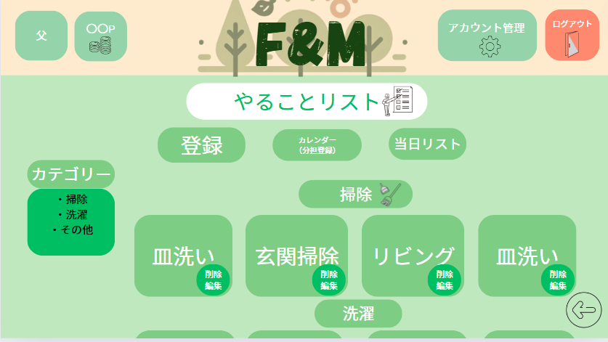
 | 画面設計

1
2
3

6

4

5

 | 機能設計
 |  |  | ページロード
 |  |  |  | 本画面ではページロード時、todo_listテーブルからtaskを取得し表示する。
 |  |  |  | ログイン画面を表示する。

 |  |  | 各ボタン説明
 |  |  |  | ①カレンダーボタン
 |  |  |  |  | 「カレンダー」画面へ遷移

 |  |  |  | ②登録ボタン
 |  |  |  |  | 「項目登録」画面へ遷移
 |  |  |  | ③当日リスト
 |  |  |  |  | 「当日リスト」画面へ遷移
 |  |  |  | ④家事項目ボタン
 |  |  |  |  | 「項目詳細」画面へと遷移
 |  |  |  | ⑤編集・削除ボタン
 |  |  |  |  | 「項目編集・削除」画面へ遷移
 |  |  |  | ⑥各カテゴリのリンク
 |  |  |  |  | 各カテゴリ押下時、その項目の場所まで移動する

 | 項目定義書

 | No |  | 物理名 |  |  | 論理名 |  | 画面型 |  | データ型(Java) | min | max | DBテーブル |  | DBカラム | 備考
 |  | 1 | calender |  |  | カレンダー画面遷移 |  | button
 |  | 2 | regist_task |  |  | 項目登録画面遷移 |  | button
 |  | 3 | today_task |  |  | 当日リスト |  | button
 |  | 4 | delete_task |  |  | 項目削除画面遷移 |  | button
 |  | 5 | category |  |  | カテゴリ選択 |  | div |  |  |  |  | todo_list |  | category
 |  | 6 | task |  |  | 項目詳細画面遷移ボタン |  | String |  |  |  |  | todo_list |  | task

項目登録
外部設計書 |  |  |  |  |  |  | チーム名 |  | バRAばra
 |  |  |  |  |  |  | 画面名 |  | 項目登録画面 |  |  |  |  |  | 作成者 | 梶原・カルフィン |  |  | 更新者 | 稲垣、梶原、カルフィン、須藤、千葉、山谷
 |  |  |  |  |  |  | システム名 |  | F&M |  |  |  |  |  | 作成日 | 20240613 |  |  | 更新日 | 2024-06-14
 |  |  |  |  |  |  | 備考

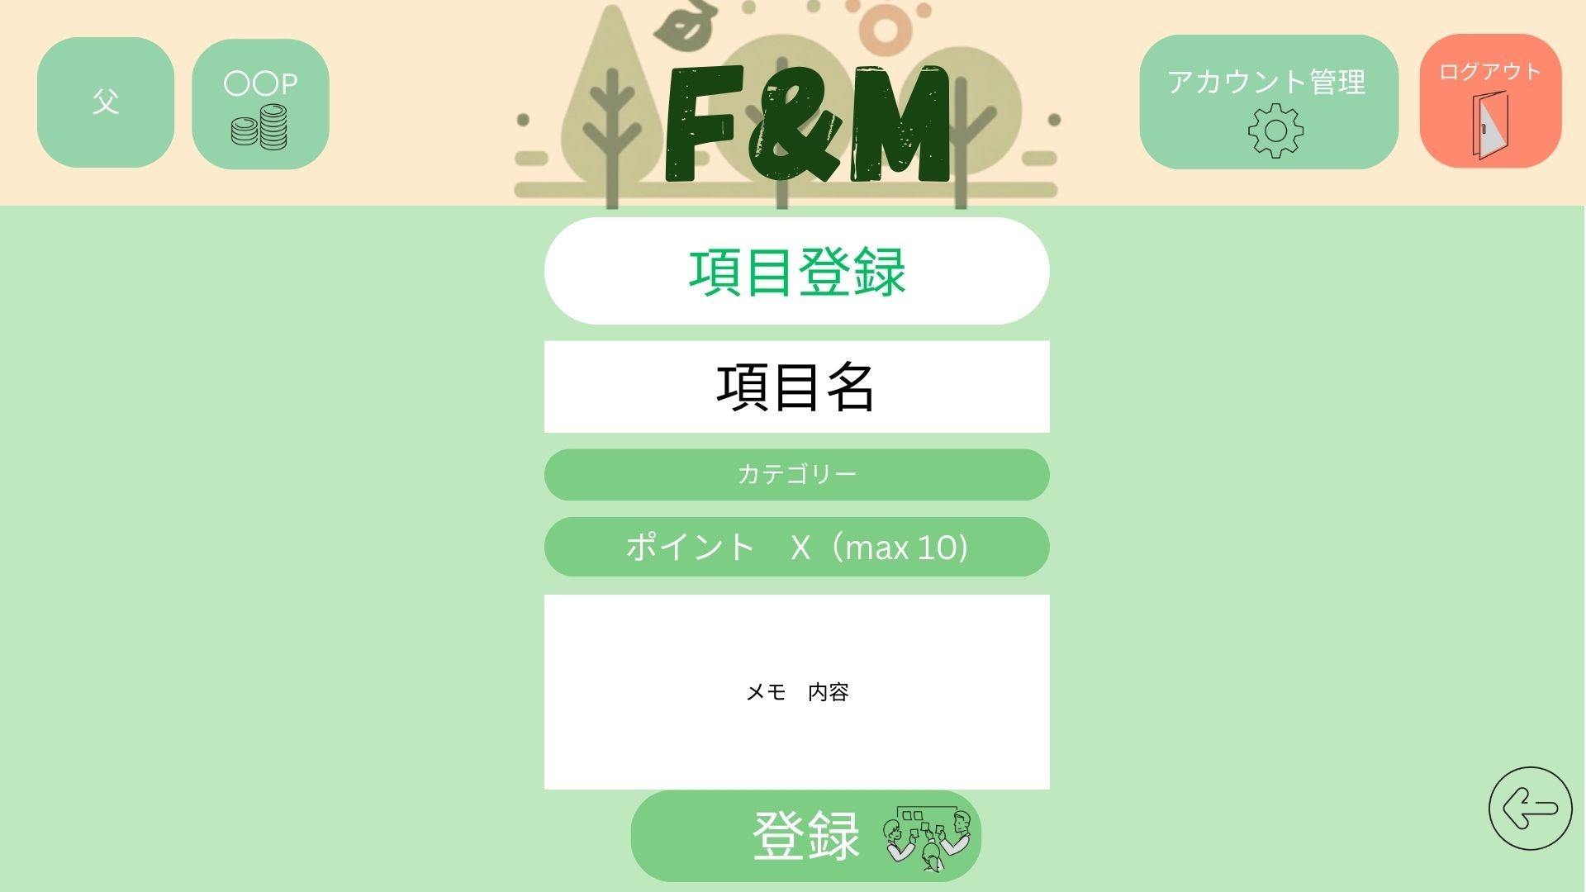
 | 画面設計

※
1

2
※
Ⅴ

※
Ⅴ
3

４

５

 | 機能設計
 |  |  | ページロード

 |  |  |  | 本画面ではページロード時、todo_listテーブルからcategoryデータを取得し、カテゴリー欄のプルダウンに表示する。
 |  |  |  | 項目編集画面を表示する。

 |  |  | 各ボタン・入力欄説明
 |  |  |  | ①項目名(必須項目)
 |  |  |  |  | 初期は「項目」と表示されており、文字を入力することができる（MAX：20文字）
 |  |  |  | ②カテゴリー(必須項目)
 |  |  |  |  | その項目のカテゴリー選択できる。
 |  |  |  |  | プルダウンメニューにて選択可能
 |  |  |  | ③項目に対するポイントの設定
 |  |  |  |  | 必須項目
 |  |  |  |  | 1～10の値をプルダウンにて選択可能
 |  |  |  | ④メモ内容
 |  |  |  |  | テキストエリア
 |  |  |  |  | スクロールバーを付ける
 |  |  |  | ⑤登録ボタン
 |  |  |  | 登録ボタンを押下することで登録できる
 |  |  |  |  | 確認ダイアログを表示する
 |  |  |  |  | 「登録しますか？」
 |  |  |  |  | 登録ボタン押下時項目名の上に「登録しました」を表示する
 |  |  |  | エラーメッセージ
 |  |  |  |  | 項目名、カテゴリ、ポイントは必須項目であり、未入力があると
 |  |  |  |  | 「必須項目を入力してください」と表示する

 | 項目定義書

 | No |  | 物理名 |  |  | 論理名 |  | 画面型 |  | データ型(Java) | min |  | max |  | DBテーブル |  | DBカラム | 備考
 |  | 1 | task |  |  | 項目名 |  | input |  | String |  |  |  | 20 | todo_list |  | task
 |  | 2 | point |  |  | ポイント |  | div |  | String |  | 1 |  | 10 | todo_list |  | give_point
 |  | 3 | content |  |  | メモ内容 |  | input |  | String |  |  |  |  | todo_list |  | memo
 |  | 4 | category |  |  | カテゴリー |  | div |  | String |  |  |  |  | todo_list |  | category
 |  | 5 | regist |  |  | 登録ボタン |  | button

項目詳細
外部設計書 |  |  |  |  |  | チーム名 |  | バRAばra
 |  |  |  |  |  | 画面名 |  | 項目確認画面 |  |  |  |  |  | 作成者 | 梶原・カルフィン |  |  | 更新者 | 稲垣、梶原、カルフィン、須藤、千葉、山谷
 |  |  |  |  |  | システム名 |  | F&M |  |  |  |  |  | 作成日 | 20240613 |  |  | 更新日 | 2024-06-14
 |  |  |  |  |  | 備考

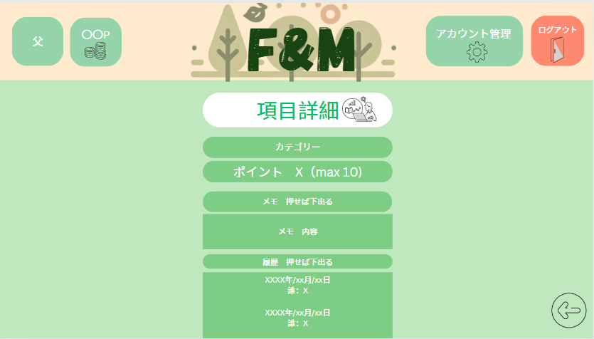
 | 画面設計

1

2

3

4

5

6

 | 機能設計
 |  |  | ページロード

 |  |  |  | ページロード時、todo_listテーブルのcategory, give_point,memo、todoテーブルのtodo_date、usersテーブルのnameデータを取得し
 |  |  |  | 項目編集画面を表示する。

 |  |  | 各ボタン・入力欄説明
 |  |  | ①カテゴリー
 |  |  | 登録されているカテゴリーの表示
 |  |  | ②ポイント
 |  |  | 登録されている付与ポイントの表示
 |  |  | ③メモ表示ボタン
 |  |  | クリックすると④が表示される。
 |  |  | ④メモ内容
 |  |  | テキストエリア
 |  |  | ⑤履歴表示ボタン
 |  |  | ⑥履歴
 |  |  | 日付と対象者が表示される

 | 項目定義書

 | No |  | 物理名 |  | 論理名 |  | 画面型 |  | データ型(Java) | min |  | max |  | DBテーブル |  | DBカラム | 備考
 |  | 1 | category |  | カテゴリー |  | div |  | String |  |  |  |  | todo_list |  | category
 |  | 2 | point |  | ポイント |  | div |  | int |  | 1 |  | 10 | todo_list |  | give_point
 |  | 3 | memo_button |  | メモ表示 |  | div
 |  | 4 | memo |  | メモ内容 |  | div |  | String |  |  |  |  | todo_list |  | memo
 |  | 5 | log_button |  | 履歴表示 |  | div
 |  | 6 | log_date |  | 履歴（日付） |  | div |  | String |  |  |  |  | todo |  | todo_date
 |  | 6.2 | log_name |  | 履歴（対象者） |  | div |  | Strign |  |  |  |  | users |  | name

項目編集・削除
外部設計書 |  |  |  |  |  | チーム名 |  | バRAばra
 |  |  |  |  |  | 画面名 |  | やることリスト削除画面 |  |  |  | 作成者 | 梶原・カルフィン |  |  | 更新者 | 稲垣、梶原、カルフィン、須藤、千葉、山谷
 |  |  |  |  |  | システム名 |  | F&M |  |  |  | 作成日 | 20240613 |  |  | 更新日 | 2024-06-14
 |  |  |  |  |  | 備考

 | 画面設計

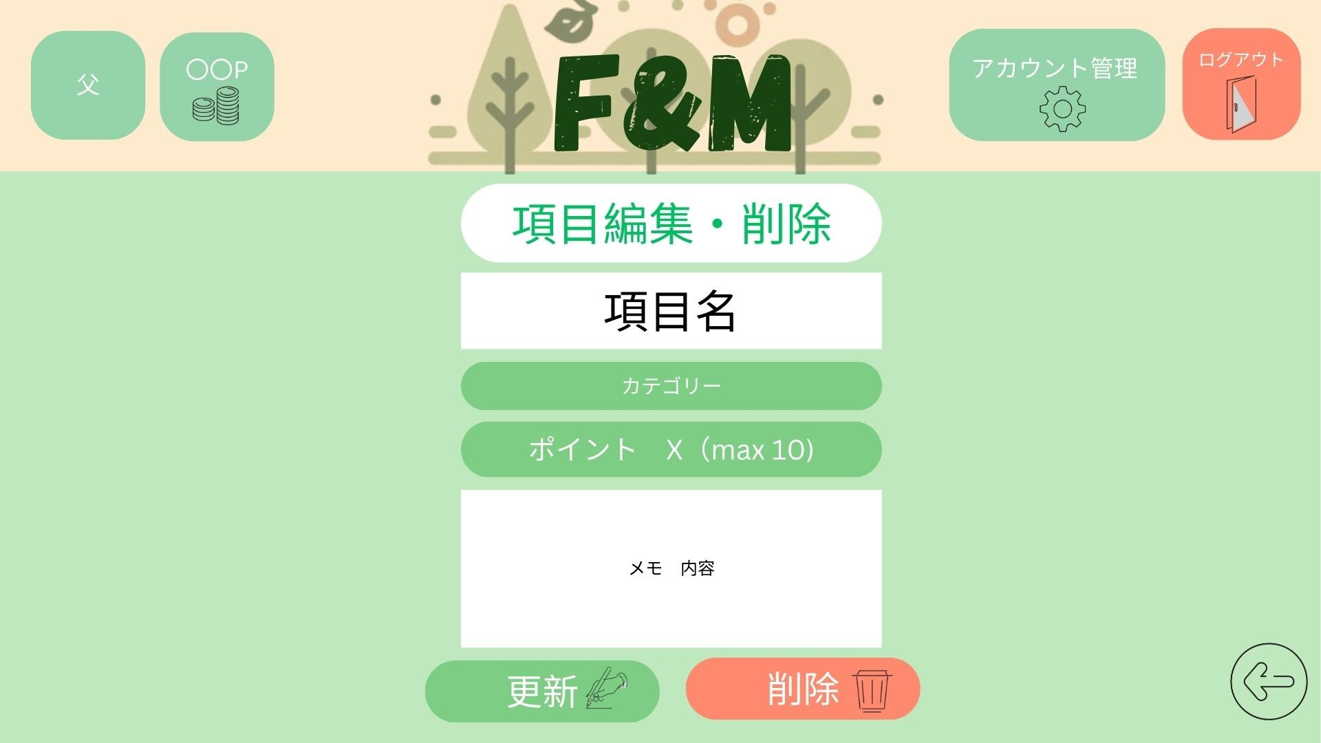

※
1

※
V
2

3
※
V

4

5
6

 | 機能設計
 |  |  | ページロード

 |  |  |  | 本画面ではページロード時、todo_listテーブルのtask, category, give_point, memoを取得し
 |  |  |  | やることリスト（編集・削除）画面を表示する。

 |  |  | ①項目名の表示（必須項目）
 |  |  |  | 「項目登録」画面にて登録された項目を表示し、データの書き換えがあれば行う。
 |  |  | ②カテゴリー（必須項目）
 |  |  |  | カテゴリーの変更
 |  |  |  | プルダウンメニューにて選択可能
 |  |  | ③付与ポイント（必須項目）
 |  |  |  | 付与ポイントの変更を行う
 |  |  |  | 1～10の値をプルダウンメニューにて選択可能
 |  |  | ④メモ
 |  |  |  | メモの内容を変更できる
 |  |  | ⑤編集ボタン
 |  |  |  | 指定されたデータの変更を行う
 |  |  |  | 確認ダイアログの表示
 |  |  |  | 項目入力後、編集ボタン押下時に確認ダイアログを表示させる
 |  |  |  | 「編集しますか」

 |  |  | ⑥削除ボタン
 |  |  | 項目の削除を行う
 |  |  | 確認ダイアログの表示
 |  |  | 削除ボタン押下時に確認ダイアログを表示させる
 |  |  | 「削除しますか」と表示させる

 |  |  | エラーメッセージ
 |  |  |  | 項目名、カテゴリ、ポイントは必須項目であり、未入力があると
 |  |  |  | 「必須項目を入力してください」と表示する

 | 項目定義書

 | No |  | 物理名 |  | 論理名 |  | 画面型 |  | データ型(Java) | min | max | DBテーブル |  | DBカラム | 備考
 |  | 1 | task |  | 項目 |  | div |  | String |  |  | todo_list |  | task
 |  | 2 | category |  | カテゴリー |  | div |  | String |  |  | todo_list |  | category
 |  | 3 | point |  | ポイント |  | input |  | int |  |  | todo_list |  | give_point
 |  | 4 | memo |  | メモ |  | input |  | String |  |  | todo_list |  | memo
 |  | 5 | update |  | 更新ボタン |  | button
 |  | 6 | delete |  | 削除ボタン |  | button

カレンダー
外部設計書 |  |  |  |  |  |  | チーム名 |  | バRAばra
 |  |  |  |  |  |  | 画面名 |  | カレンダー画面 |  |  |  | 作成者 | 梶原・カルフィン |  |  | 更新者 | 稲垣、梶原、カルフィン、須藤、千葉、山谷
 |  |  |  |  |  |  | システム名 |  | F&M |  |  |  | 作成日 | 20240613 |  |  | 更新日 | 2024-06-14
 |  |  |  |  |  |  | 備考

 | 画面設計
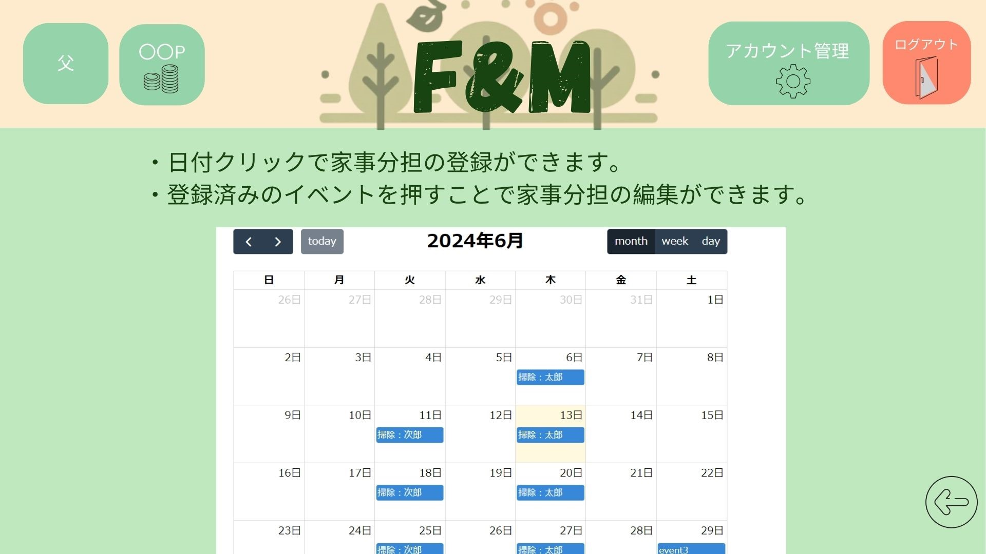

4
3

1
2

 | 機能設計
 |  |  | ページロード

 |  |  |  | 本画面ではページロード時、todo_listテーブルのtask、todoテーブルのtodo_date、usersテーブルのname,colorを取得し
 |  |  |  | カレンダー画面を表示する。

 |  |  | 1か月のカレンダー表示
 |  |  |  | 家族全員分のやることリストのデータを取得し、各色で表示する

 |  |  |  | ①空白の日付を押下時
 |  |  |  |  | 「家事分担登録」ページへ遷移

 |  |  |  | ②登録されているタスクを押下時
 |  |  |  |  | 「家事分担編集」画面へ遷移

 |  |  |  | ③画面表示の切り替え
 |  |  |  |  | 月、週、日から選択可能

 |  |  |  | ④翌月、先月の表示切り替え

 | 項目定義書

 | No |  | 物理名 |  |  | 論理名 |  | 画面型 |  | データ型(Java) | min | max | DBテーブル |  | DBカラム | 備考
 |  | 1 | share |  |  | 家事分担登録画面遷移 |  | button
 |  | 2_1 | edit_share |  |  | 家事分担編集削除画面遷移 |  | button
 |  | 2_2 | calender_color |  |  | 色 |  | div |  | String |  |  | users |  | color
 |  | 2_3 | calender_date |  |  | 日付 |  | div |  | String |  |  | todo |  | todo_date
 |  | 2_4 | calender_content |  |  | 内容 |  | div |  | String |  |  | todo_list |  | task
 |  | 2_5 | calender_user |  |  | 対象者 |  | div |  | String |  |  | users |  | name
 |  | 3_1 | swith_month |  |  | 月表示切替 |  | button
 |  | 3_2 | swith_week |  |  | 週表示切替 |  | button
 |  | 3_3 | swith_day |  |  | 日表示切替 |  | button
 |  | 4_1 | next_month |  |  | 次月表示切替 |  | button
 |  | 4_2 | back_month |  |  | 前月表示切替 |  | button

家事分担登録
外部設計書 |  |  |  |  |  | チーム名 |  | バRAばra
 |  |  |  |  |  | 画面名 |  | 家事分担画面 |  |  |  | 作成者 |  | 梶原・カルフィン |  |  | 更新者 | 稲垣、梶原、カルフィン、須藤、千葉、山谷
 |  |  |  |  |  | システム名 |  | F&M |  |  |  | 作成日 |  | 20240613 |  |  | 更新日 | 2024-06-14
 |  |  |  |  |  | 備考

 | 画面設計

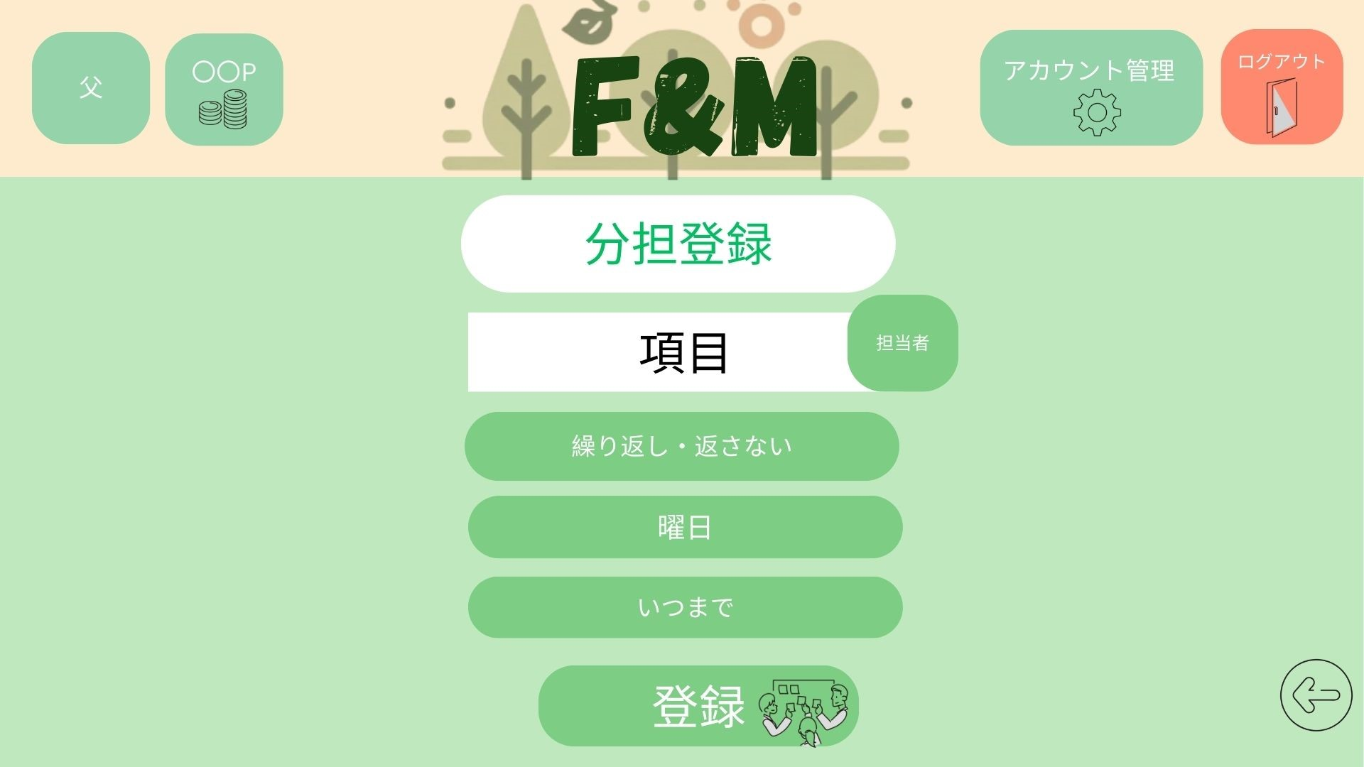

1
2

3
V

4
V

5

6

 | 機能設計
 |  |  | ページロード |  |  |  |  |  |  |  |  |  | 子供用ページの場合
 |  |  |  |  |  |  |  |  |  |  |  | 編集はできるが、確定ボタンがないためデータの上書きはされない
 |  |  |  | ページロード時、usersテーブルのname、todoテーブルのmonday-sunday, roop, start_date/end_dateを取得し
 |  |  |  | 項目編集画面を表示する。

 |  |  | 1.①「項目」をテキストボックスに入力
 |  |  | ②「担当者」のアイコンを選択。
 |  |  | ③繰り返しの有無の選択
 |  |  | ④曜日の選択(曜日は繰り返しありが選択されない限り触れない)
 |  |  | ⑤いつまでかを選択(翌月まで選択可能) カレンダー形式で選択
 |  |  | ⑥分担登録ボタンで登録完了
 |  |  | 確認ダイアログの表示
 |  |  | 項目入力後、登録ボタン押下時に確認ダイアログを表示させる
 |  |  | 「登録しますか？」
 |  |  | 登録ボタン押下時、項目名の上に「登録しました」を表示する

 | 項目定義書

 | No |  | 物理名 |  | 論理名 |  | 画面型 |  | データ型(Java) | min | max | DBテーブル |  |  | DBカラム | 備考
 |  | 1 | task |  | 項目名 |  | input |  |  |  |  | todo_list |  |  | task
 |  | 2 | name |  | 対象者 |  | div |  |  |  |  | users |  |  | name
 |  | 3 | loop |  | 繰り返し有無 |  | div |  | String |  |  | todo |  |  | roop
 |  | 4 | week |  | 曜日 |  | div |  | String |  |  | todo |  |  | monday-sunday
 |  | 5 | period |  | いつまで |  | div |  | String |  |  | todo |  |  | start_date/end_date
 |  | 6 | regist |  | 登録ボタン |  | button

家事分担編集削除
外部設計書 |  |  |  |  |  | チーム名 |  | バRAばra
 |  |  |  |  |  | 画面名 |  | 家事分担画面 |  |  |  |  | 作成者 | 梶原・カルフィン |  |  | 更新者 | 稲垣、梶原、カルフィン、須藤、千葉、山谷
 |  |  |  |  |  | システム名 |  | F&M |  |  |  |  | 作成日 | 20240613 |  |  | 更新日 | 2024-06-14
 |  |  |  |  |  | 備考

 | 画面設計

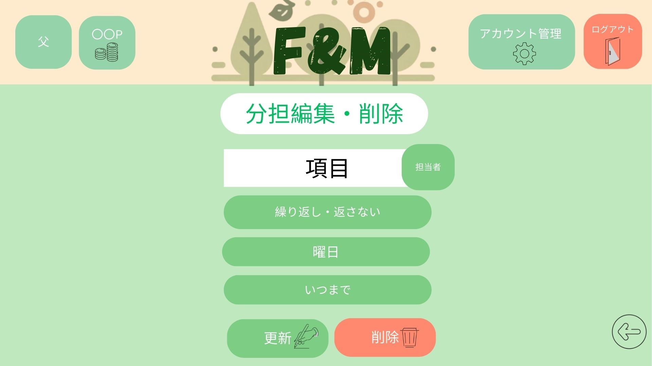

1
2

3
V

4
V

5

6
7

 | 機能設計
 |  |  | ページロード |  |  |  |  |  |  |  |  | 子供用ページの場合
 |  |  |  |  |  |  |  |  |  |  |  |  | 編集はできるが、確定ボタンがないためデータの上書きはされない
 |  |  |  | ページロード時、todo_listテーブルのtask、usersテーブルのname、todoテーブルのroop, monday-sunday, start_date/end_dateデータを取得し
 |  |  |  | 項目編集画面を表示する。

 |  |  | 1.①「項目」のテキストボックスにデータを入力。
 |  |  | ②「担当者」のアイコンを選択。

 |  |  | ③繰り返しの有無
 |  |  | 繰り返しの有無の選択
 |  |  | ④曜日の選択
 |  |  | 曜日の選択を行う。
 |  |  | ⑤いつまで
 |  |  | 期間の選択

 |  |  | ⑥編集ボタン
 |  |  | 分担の編集処理を行う。
 |  |  | 確認ダイアログの表示
 |  |  | 項目入力後、編集ボタン押下時に確認ダイアログを表示させる
 |  |  | 「編集しますか？」

 |  |  | ⑦削除ボタン
 |  |  | 分担の削除処理を行う。
 |  |  | 確認ダイアログを表示
 |  |  | 項目入力後、削除ボタン押下時に確認ダイアログを表示させる
 |  |  | 「削除しますか？」

 | 項目定義書

 | No |  | 物理名 |  | 論理名 |  | 画面型 |  | データ型(Java) | min | max |  | DBテーブル |  | DBカラム | 備考
 |  | 1 | task |  | 項目名 |  | input |  | String |  |  |  | todo_list |  | task
 |  | 2 | name |  | 対象者 |  | div |  | String |  |  |  | users |  | name
 |  | 3 | loop |  | 繰り返し有無 |  | div |  | String |  |  |  | todo |  | roop
 |  | 4 | week |  | 曜日 |  | div |  | String |  |  |  | todo |  | monday-sunday
 |  | 5 | period |  | いつまで |  | div |  | String |  |  |  | todo |  | start_date/ end_date
 |  | 6 | update |  | 更新ボタン |  | button
 |  | 7 | delete |  | 削除ボタン |  | button |  |  |  |  |  |  |  |  | 子供には表示されない

ご褒美一覧（子供用）
外部設計書 |  |  |  |  |  | チーム名 |  | バRAばra
 |  |  |  |  |  | 画面名 |  | ご褒美一覧画面 |  |  |  | 作成者 | 梶原・カルフィン |  |  | 更新者 | 稲垣、梶原、カルフィン、須藤、千葉、山谷
 |  |  |  |  |  | システム名 |  | F&M |  |  |  | 作成日 | 20240613 |  |  | 更新日 | 2024-06-14
 |  |  |  |  |  | 備考

 | 画面設計
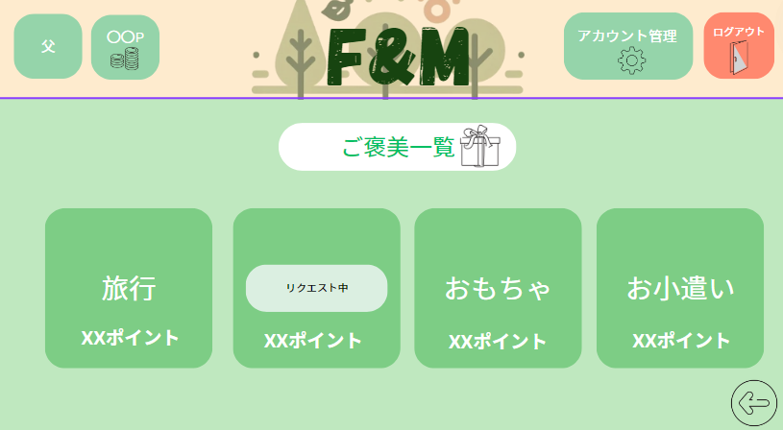

1

 | 機能設計
 |  |  | ページロード

 |  |  |  | ページロード時、rewardsテーブルのreward, req_point, requestのデータを取得し
 |  |  |  | ご褒美一覧画面を表示する。

 |  |  | 2.②「ご褒美項目」ボタン押下時
 |  |  |  | 「リクエスト中」が表示される
 |  |  |  | もう一度押すことでリクエスト中の表示が取り消される

 | 項目定義書

 | No |  | 物理名 |  | 論理名 |  | 画面型 |  | データ型(Java) | min | max | DBテーブル |  | DBカラム | 備考
 |  | 1 | exchange |  | 交換履歴ボタン |  | button
 |  | 2 | request |  | リクエスト状態 |  | button |  | int |  |  | rewards |  | request
 |  | 2.2 | reward |  | 交換項目 |  | div |  | String |  |  | rewards |  | reward
 |  | 2.3 | req_point |  | 必要ポイント |  | div |  | int |  |  | rewards |  | req_point

ご褒美一覧 (親用)
外部設計書 |  |  |  |  |  | チーム名 |  | バRAばra
 |  |  |  |  |  | 画面名 |  | ご褒美一覧画面(親用) |  |  |  | 作成者 | 梶原・カルフィン |  |  | 更新者 | 稲垣、梶原、カルフィン、須藤、千葉、山谷
 |  |  |  |  |  | システム名 |  | F&M |  |  |  | 作成日 | 20240613 |  |  | 更新日 | 2024-06-14
 |  |  |  |  |  | 備考

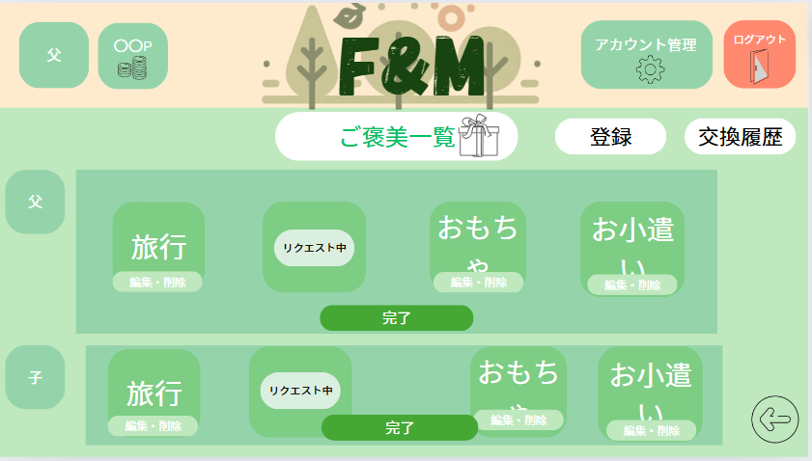
 | 画面設計

5
1

２
4

6

３

 | 機能設計
 |  |  | ページロード

 |  |  |  | ページロード時、rewardsテーブルのreward,requset、usersテーブルのiconデータを取得し表示する。
 |  |  |  | ご褒美一覧画面を表示する。

 |  |  | ①交換履歴ボタン
 |  |  | 交換履歴ページに遷移する。
 |  |  | ②「ご褒美項目」ボタンを押したとき
 |  |  | リクエスト中に変換される。
 |  |  | ポイントが足りない場合反応なし
 |  |  | ③「完了」ボタンを押したとき（確認ダイアログの表示）
 |  |  | リクエスト中の表示がなくなる。
 |  |  | 完了後にポイントが減算される
 |  |  | ④アイコンを取得し表示する。
 |  |  | ⑤登録ボタン
 |  |  | ご褒美登録画面へと遷移する。
 |  |  | 登録は親からのみ
 |  |  | ⑥編集・削除ボタン
 |  |  | ご褒美編集画面へと遷移する。

 | 項目定義書

 | No |  | 物理名 |  | 論理名 |  | 画面型 |  | データ型(Java) | min | max | DBテーブル |  | DBカラム | 備考
 |  | 1 | exchange_log |  | 交換履歴 |  | button
 |  | 2 | reword |  | 交換項目 |  | button |  | String |  |  | rewards |  | reward
 |  | 3 | completion |  | 交換完了 |  | button |  | Int |  |  | rewards |  | request
 |  | 4 | name |  | 対象者 |  | div |  | String |  |  | users |  | name
 |  | 5 | regist |  | 登録ボタン |  | button
 |  | 6 | edit |  | 編集・削除ボタン |  | button

ご褒美 (登録)
外部設計書 |  |  |  |  |  | チーム名 |  | バRAばra
 |  |  |  |  |  | 画面名 |  | ご褒美登録画面 |  |  |  |  |  | 作成者 | 梶原・カルフィン |  |  | 更新者 | 稲垣、梶原、カルフィン、須藤、千葉、山谷
 |  |  |  |  |  | システム名 |  | F&M |  |  |  |  |  | 作成日 | 20240613 |  |  | 更新日 | 2024-06-14
 |  |  |  |  |  | 備考

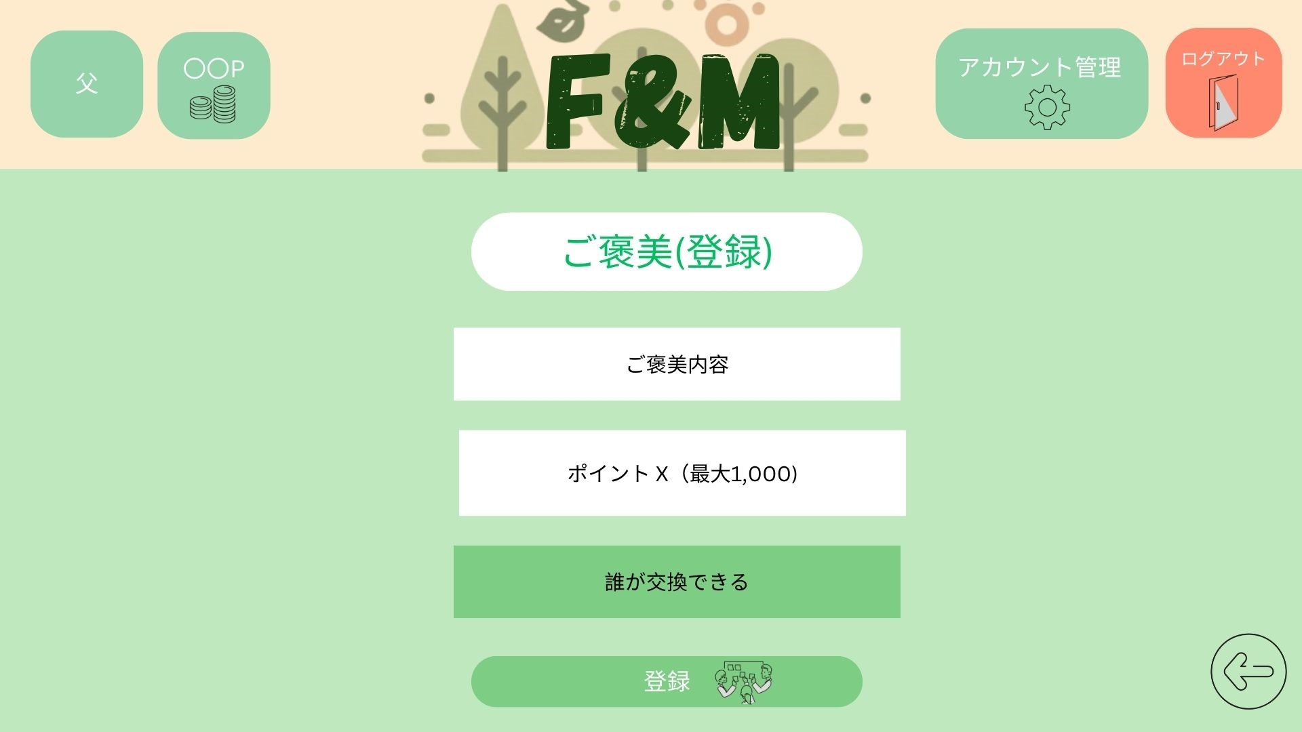
 | 画面設計

1
※

2
※

3
※
V

4

 | 機能設計
 |  |  | ページロード

 |  |  |  | ページロード時、usersテーブルのnameデータを取得し
 |  |  |  | ご褒美登録画面を表示する。
 |  |  |  | すべて必須項目
 |  |  | 1.①「ご褒美」のテキストボックスにデータを入力。
 |  |  | ②「ポイントX」のテキストボックスにデータ（最大1000）を入力。
 |  |  | ③「誰が交換できる」の親・子供を選択
 |  |  |  | プルダウンメニューにて選択可能
 |  |  | 2.④「登録」ボタンをクリック
 |  |  | ①ー③のテキスト、がすべて入力されることで登録できる。
 |  |  | 未入力があった場合、 登録ボタンの上にエラーメッセージ「未入力項目があります」を表示する。
 |  |  | エラーがない場合、ご褒美テーブルに１件のデータを追加する。
 |  |  | データ追加後、ホーム画面に遷移する。

 |  |  | 確認ダイアログの表示
 |  |  | 項目入力後、「登録」ボタン押下時に確認ダイアログを表示させる
 |  |  | 「登録しますか？」

 | 項目定義書

 | No |  | 物理名 |  | 論理名 |  | 画面型 |  | データ型(Java) | min |  | max |  | DBテーブル |  | DBカラム | 備考
 |  | 1 | reward |  | ご褒美 |  | input |  | String |  |  |  |  | rewards |  | reward
 |  | 2 | have_point |  | ポイント |  | input |  | int |  | 1 |  | 1000 | rewards |  | req_point
 |  | 3 | name |  | 対象者 |  | div |  | String |  |  |  |  | users |  | name
 |  | 4 | regist |  | 登録ボタン |  | button

ご褒美 (編集・削除)
外部設計書 |  |  |  |  |  | チーム名 |  | バRAばra
 |  |  |  |  |  | 画面名 |  | ご褒美編集・削除画面 |  |  |  |  |  | 作成者 | 梶原・カルフィン |  |  | 更新者 | 稲垣、梶原、カルフィン、須藤、千葉、山谷
 |  |  |  |  |  | システム名 |  | F&M |  |  |  |  |  | 作成日 | 20240613 |  |  | 更新日 | 2024-06-14
 |  |  |  |  |  | 備考

 | 画面設計

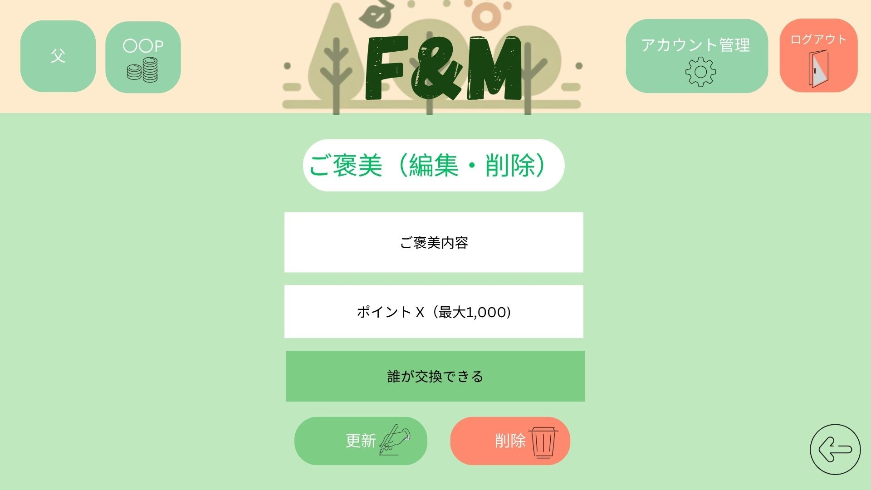

１

※

２
※

3
※
V

4
5

 | 機能設計
 |  |  | ページロード

 |  |  |  | ページロード時、rewardsテーブルのreward,req_point、usersテーブルのnameデータを取得し
 |  |  |  | ご褒美編集・削除画面を表示する。

 |  |  |  | ・ご褒美設定
 |  |  |  | ①ご褒美のテキストボックスにデータを入力
 |  |  |  | ②ポイントのテキストボックスにデータを入力(最大値は10)
 |  |  |  | ③交換の対象者を選択
 |  |  |  | プルダウンメニューにて選択可能
 |  |  |  | ④編集ボタン（データの内容を編集する）
 |  |  |  | 確認ダイアログの表示
 |  |  |  | 項目入力後、「編集」ボタン押下時に確認ダイアログを表示させる
 |  |  |  | 「編集しますか？」
 |  |  |  | ⑤削除ボタン（データを削除する）
 |  |  |  | 確認ダイアログの表示
 |  |  |  | 項目入力後、「削除」ボタン押下時に確認ダイアログを表示させる
 |  |  |  | 「削除しますか？」

 |  |  |  | 未入力があった場合、 編集・削除ボタンの上にエラーメッセージ「未入力項目があります」を表示する。

 | 項目定義書

 | No |  | 物理名 |  | 論理名 |  | 画面型 |  | データ型(Java) | min |  | max |  | DBテーブル |  | DBカラム | 備考
 |  | 1 | reward |  | 内容 |  | input |  | String |  |  |  |  | rewards |  | reward
 |  | 2 | req_point |  | 付与ポイント |  | input |  | int |  | 1 |  | 10 | rewards |  | req_point
 |  | 3 | name |  | 対象者 |  | div |  | String |  |  |  |  | users |  | name
 |  | 4 | update |  | 更新ボタン |  | button
 |  | 5 | delete |  | 削除ボタン |  | button

交換履歴
外部設計書 |  |  |  |  |  | チーム名 |  | バRAばra
 |  |  |  |  |  | 画面名 |  | 交換履歴画面 |  |  |  | 作成者 | 梶原・カルフィン |  |  | 更新者 | 稲垣、梶原、カルフィン、須藤、千葉、山谷
 |  |  |  |  |  | システム名 |  | F&M |  |  |  | 作成日 | 20240613 |  |  | 更新日 | 2024-06-14
 |  |  |  |  |  | 備考

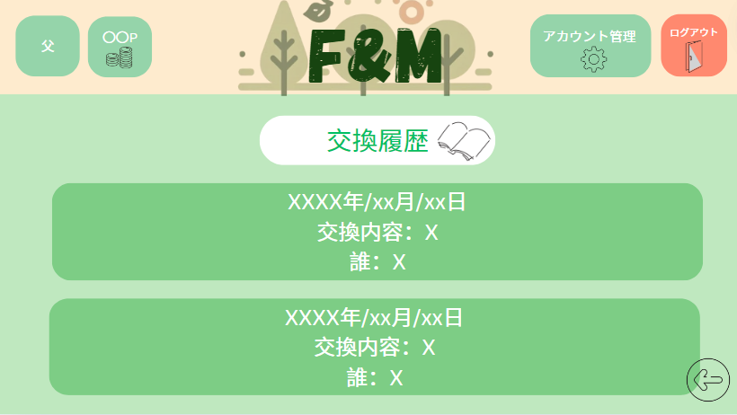
 | 画面設計

1

 | 機能設計
 |  |  | ページロード

 |  |  |  | 本画面ではページロード時、rewardsテーブルのrequestが「１」のreward_date, reward、usersテーブルのnameデータを取得し、
 |  |  |  | 交換履歴画面を表示する。

 |  |  | ①交換履歴
 |  |  | 1 | 日付のデータを取得し表示する。
 |  |  | 2 | 交換内容のデータを取得し表示する。
 |  |  | 3 | ご褒美交換の対象者のデータを取得し表示する。

 | 項目定義書

 | No |  | 物理名 |  | 論理名 |  | 画面型 |  | データ型(Java) | min | max | DBテーブル |  | DBカラム | 備考
 |  | 1.1 | date |  | 日付 |  | div |  | String |  |  | exchange |  | exchange_date
 |  | 1.2 | content |  | 内容 |  | div |  | String |  |  | exchange |  | reward
 |  | 1.3 | uid |  | 対象者 |  | div |  | String |  |  | users |  | name

アルバム
外部設計書 |  |  |  |  |  | チーム名 |  | バRAばra
 |  |  |  |  |  | 画面名 |  | アルバム画面 |  |  |  | 作成者 | 梶原・カルフィン |  |  | 更新者 | 稲垣、梶原、カルフィン、須藤、千葉、山谷
 |  |  |  |  |  | システム名 |  | F&M |  |  |  | 作成日 | 20240613 |  |  | 更新日 | 2024-06-14
 |  |  |  |  |  | 備考

 | 画面設計
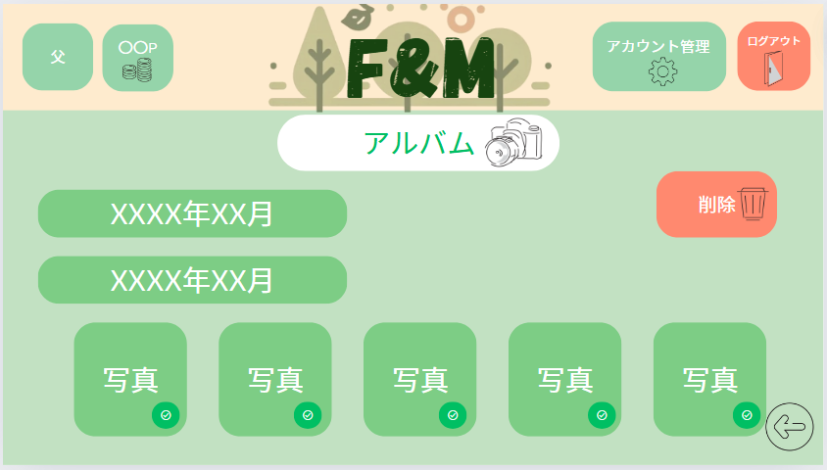

3
1

2

 | 機能設計
 |  |  | ページロード

 |  |  |  | ページ表示時、notesテーブルのnote_date, image_one/image_twoのデータを取得し
 |  |  |  | アルバム画面を表示する。

 |  |  | ①日付ボタン
 |  |  | クリックした日付の写真を取得し、表示する
 |  |  | ②写真
 |  |  | 写真をクリックすると選択した写真を拡大表示する
 |  |  | ③削除ボタン
 |  |  | チェックマークの付いた画像を削除する。
 |  |  | 確認ダイアログの表示
 |  |  | 項目入力後、「削除」ボタン押下時に確認ダイアログを表示させる
 |  |  | 「削除しますか？」

 | 項目定義書

 | No |  | 物理名 |  | 論理名 |  | 画面型 |  | データ型(Java) | min | max | DBテーブル |  | DBカラム | 備考
 |  | 1 | date |  | 日付 |  | div |  | String |  |  | notes |  | note_date
 |  | 2 | picture |  | 写真 |  | div |  | String |  |  | notes |  | image_one/image_two
 |  | 3 | delete |  | 削除ボタン |  | button

引継ぎノート
外部設計書 |  |  |  |  |  | チーム名 |  | バRAばra
 |  |  |  |  |  | 画面名 |  | 引継ぎノート画面 |  |  |  | 作成者 | 梶原・カルフィン |  |  |  | 更新者 | 稲垣、梶原、カルフィン、須藤、千葉、山谷
 |  |  |  |  |  | システム名 |  | F&M |  |  |  | 作成日 | 20240613 |  |  |  | 更新日 | 2024-06-14
 |  |  |  |  |  | 備考

 | 画面設計
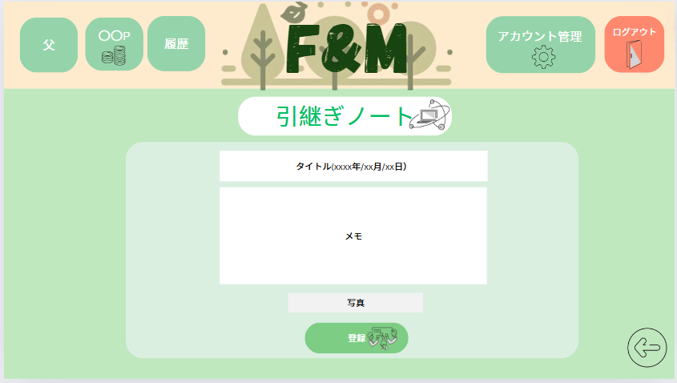

5

1

2

3

4

 | 機能設計
 |  |  | ページロード

 |  |  |  | 本画面ではページロード時の処理は無し。
 |  |  |  | 引継ぎノート画面を表示する。

 |  |  | 2.①「タイトル」のテキストボックスにデータ（タイトル＆日付）を入力。
 |  |  | ②「メモ」のテキストボックスにデータを入力
 |  |  | ③「写真」のアップロード
 |  |  | 3.④「登録」ボタンをクリック
 |  |  | ①・③のテキスト、「②の写真＊必須ではない」がすべて入力されることで変更・登録できる。
 |  |  | エラーがあった場合、 エラー文を赤字で表示
 |  |  | エラーがない場合、。。。。。テーブルに１件のデータを追加する。
 |  |  | データ追加後、ホーム画面に遷移する。
 |  |  | 確認ダイアログの表示
 |  |  | 項目入力後、登録ボタン押下時に確認ダイアログを表示させる
 |  |  | 「登録しますか？」

 |  |  | ⑤履歴
 |  |  | 「履歴」を押すと引継ぎノートの履歴に画面遷移する。

 |  |  |  |  |  |  |  |  |  |  |  | notes
 | 項目定義書

 | No |  | 物理名 |  | 論理名 |  | 画面型 |  | データ型(Java) | min | max | DBテーブル |  | DBカラム |  | 備考
 |  | 1.1 | title_note |  | 引継ぎノートタイトル |  | input |  | String |  |  | notes |  | title
 |  | 1.2 | note_date |  | 引継ぎノートの日付 |  | div |  | String |  |  | notes |  | note_date
 |  | 2 | note |  | 引継ぎノート |  | input |  | String |  |  | notes |  | note
 |  | 3 | picture |  | 写真 |  | div |  |  |  |  | notes |  | note_date | image_two
 |  | 4 | regist |  | 登録ボタン |  | button
 |  | 5 | history |  | 履歴ボタン |  | div

引継ぎノート 履歴
外部設計書 |  |  |  |  | チーム名 |  | バRAばra
 |  |  |  |  | 画面名 |  | 引継ぎノート画面 |  |  |  | 作成者 | 梶原・カルフィン |  |  | 更新者 | 稲垣、梶原、カルフィン、須藤、千葉、山谷
 |  |  |  |  | システム名 |  | F&M |  |  |  | 作成日 | 20240613 |  |  | 更新日 | 2024-06-14
 |  |  |  |  | 備考

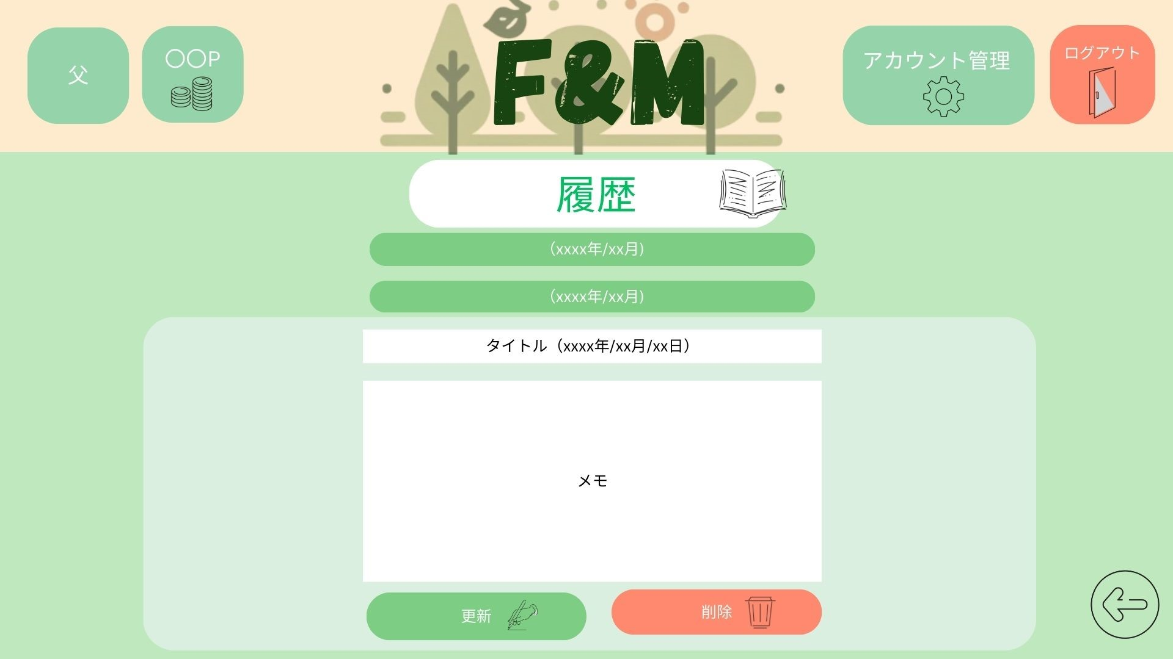
 | 画面設計

1

2

3

5
4

 | 機能設計
 |  |  | ページロード
 |  |  | ページロード時、notesテーブルからtitle, note, note_dateのデータを取得し
 |  |  | 引継ぎノート履歴画面を表示する

 |  |  | ①折り畳み式の年月日が表示。
 |  |  | ②「タイトル」のテキストボックスにデータ（タイトル・日付）を入力でき編集できる。
 |  |  | ③「メモ」のテキストボックス内の内容を編集できる。
 |  |  | ④「編集」ボタンをクリック
 |  |  | 指定されたデータの編集を行う。
 |  |  | 項目入力後、編集ボタン押下時に確認ダイアログを表示させる
 |  |  | 「編集しますか？」
 |  |  | ⑤「削除」ボタンをクリック
 |  |  | 履歴の内容を削除する。
 |  |  | 項目入力後、削除ボタン押下時に確認ダイアログを表示させる
 |  |  | 「削除しますか？」

 | 項目定義書

 | No |  | 物理名 | 論理名 |  | 画面型 |  | データ型(Java) | min | max | DBテーブル |  | DBカラム | 備考
 |  | 1 | note_date | 引継ぎノートの日付 |  | div(js?) |  | String |  |  | notes |  | note_date
 |  | 2 | title_note | 引継ぎノートタイトル |  | input |  | String |  |  | notes |  | title
 |  | 3 | note | 引継ぎノート |  | input |  | String |  |  | notes |  | note
 |  | 4 | update | 編集ボタン |  | button |  | String
 |  | 5 | delete | 削除ボタン |  | button

